Regras Padronização Mapa Risco
l Risco Grande - Arial negrito 24 Wingdings código:108 Fonte:36 | l Risco Médio - Arial negrito 20 Wingdings 108 Fonte:20 | l Risco Pequeno - Arial negrito 14 Wingdings 108 Fonte:14

 |  | l Risco químico Pequeno

l Risco Químico Grande | l Risco Químico Médio

 |  | l Risco Físico Pequeno

 | l Risco Físico Médio

l Risco Físico Grande |  | l Risco Biológico Pequeno

 | l Risco Biológico Médio

 |  | l Risco Ergonômico Pequeno

l Risco Biológico Grande | l Risco Ergonômico Médio

 |  | l Risco Acidentes Pequeno

 | l Risco Acidentes Médio

l Risco Ergonômico Grande

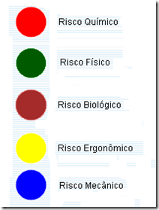

l Risco Acidentes Grande

